상품제안서
송학나전볼펜+송학나전명함케이스+채색송학자개USB | 상품코드: S31879

 |  |  |  |  |  |  | 02-713-8555 | www.synergygift.co.kr
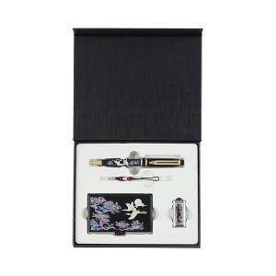

【상세/제작정보】

【인쇄/포장옵션】 | 레이저3곳 / 포장지포장

【공급단가】 | 수량 | 20~ | 50~ | 100~ | 300~ | 500~
*VAT별도 | 8GB 세트 | 44,800원 | 43,750원 | 43,050원 | 41,650원 | 40,600원
 | 16GB 세트 | 48,640원 | 47,500원 | 46,740원 | 45,220원 | 44,080원
 | 32GB 세트 | 52,480원 | 51,250원 | 50,430원 | 48,790원 | 47,560원
 | 64GB 세트 | 56,320원 | 55,000원 | 54,120원 | 52,360원 | 51,040원

【상품 URL】 | https://www.synergygift.co.kr:443/src/goods_detail.php?gdno=31879

